Лист 1
Прайс-лист
МИР ПРЯЖИ

В валюте: руб. (курс 1).
Цены указаны на 07.08.2020

№ | Номенклатура/ Характеристика номенклатуры | Описание | Изображение | Артикул | Цена | Ед. | Остаток | Ссылка на сайт
 | Заготовка для альбома "Рукоделие" 7979 Романтика 23*30 см | Заготовка для альбома "Рукоделие" 7979 Романтика 23*30 см | 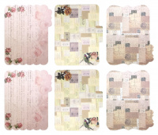 | 7979 | 183.12 |  |  | Изображение
 | Заготовка для альбома "Рукоделие" 7979 Романтика 23*30 см |  |  |  | 183.12 | шт | 385 | Изображение
 | Заготовка для альбома "Рукоделие" 8048 Весеннее настроение 23*30 см | Заготовка для альбома "Рукоделие" 8048 Весеннее настроение 23*30 см | 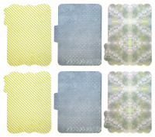 | 8048 | 183.12 |  |  | Изображение
 | Заготовка для альбома "Рукоделие" 8048 Весеннее настроение 23*30 см |  |  |  | 183.12 | шт | 381 | Изображение
 | Заготовка для альбома "Рукоделие" 8861-01 21,34*18,8 см | Заготовка для альбома "Рукоделие" 8861-01 21,34*18,8 см | 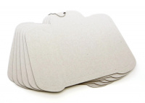 | 8861-01 | 149.68 |  |  | Изображение
 | Заготовка для альбома "Рукоделие" 8861-01 21,34*18,8 см |  |  |  | 149.68 | шт | 321 | Изображение
 | Заготовка для альбома "Рукоделие" 8866-01 21,34*20,32 см | Заготовка для альбома "Рукоделие" 8866-01 21,34*20,32 см | 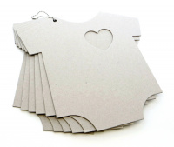 | 8866-01 | 163.98 |  |  | Изображение
 | Заготовка для альбома "Рукоделие" 8866-01 21,34*20,32 см |  |  |  | 163.98 | шт | 226 | Изображение
 | Заготовка для альбома "Рукоделие" 8924-01 15,24*20,06 см | Заготовка для альбома "Рукоделие" 8924-01 15,24*20,06 см | 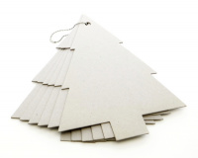 | 8924-01 | 101.26 |  |  | Изображение
 | Заготовка для альбома "Рукоделие" 8924-01 15,24*20,06 см |  |  |  | 101.26 | шт | 338 | Изображение
 | Заготовка для альбома "Рукоделие" BI-1 20,3*22,9 см. | Заготовка для альбома "Рукоделие" BI-1 20,3*22,9 см. | 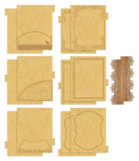 | BI-1 | 111.82 |  |  | Изображение
 | Заготовка для альбома "Рукоделие" BI-1 20,3*22,9 см. |  |  |  | 111.82 | шт | 185 | Изображение
 | Заготовка для альбома "Рукоделие" BI-2 20,3*22,9 см. | Заготовка для альбома "Рукоделие" BI-2 20,3*22,9 см. | 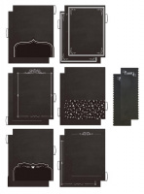 | BI-2 | 95.08 |  |  | Изображение
 | Заготовка для альбома "Рукоделие" BI-2 20,3*22,9 см. |  |  |  | 95.08 | шт | 218 | Изображение
 | Заготовка для альбома Рукоделие™ "Винтаж" 20х17см | Заготовка для альбома Рукоделие™ "Винтаж" 20х17см | 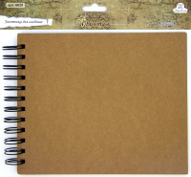 | 6629 | 190.30 |  |  | Изображение
 | Заготовка для альбома Рукоделие™ "Винтаж" 20х17см |  |  |  | 190.30 | набор | 12 | Изображение
 | Заготовка для мини-альбома "Рукоделие" MCJ-001 9,8*12,8 см | Заготовка для мини-альбома "Рукоделие" MCJ-001 9,8*12,8 см | 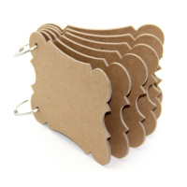 | MCJ-001 | 86.28 |  |  | Изображение
 | Заготовка для мини-альбома "Рукоделие" MCJ-001 9,8*12,8 см |  |  |  | 86.28 | шт | 334 | Изображение
 | Заготовка для мини-альбома "Рукоделие" MCJ-002 9,7*12,6 см | Заготовка для мини-альбома "Рукоделие" MCJ-002 9,7*12,6 см | 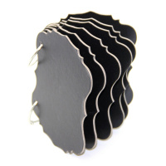 | MCJ-002 | 138.23 |  |  | Изображение
 | Заготовка для мини-альбома "Рукоделие" MCJ-002 9,7*12,6 см |  |  |  | 138.23 | шт | 424 | Изображение
 | Заготовка для мини-альбома "Рукоделие" MCJ-003 13,9*12,7 см(2шт), 14,7*12,7 см(6шт) | Заготовка для мини-альбома "Рукоделие" MCJ-003 13,9*12,7 см(2шт), 14,7*12,7 см(6шт) | 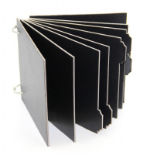 | MCJ-003 | 183.13 |  |  | Изображение
 | Заготовка для мини-альбома "Рукоделие" MCJ-003 13,9*12,7 см(2шт), 14,7*12,7 см(6шт) |  |  |  | 183.13 | шт | 382 | Изображение
 | Заготовка для мини-альбома из ткани "Рукоделие" MBJ-004 15*15 см | Заготовка для мини-альбома из ткани "Рукоделие" MBJ-004 15*15 см | 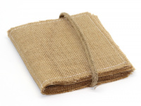 | MBJ-004 | 359.22 |  |  | Изображение
 | Заготовка для мини-альбома из ткани "Рукоделие" MBJ-004 15*15 см |  |  |  | 359.22 | шт | 417 | Изображение
 | Заготовка для мини-альбома из ткани "Рукоделие" MBJ-005 15*15 см | Заготовка для мини-альбома из ткани "Рукоделие" MBJ-005 15*15 см | 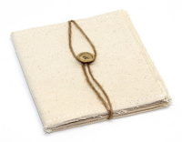 | MBJ-005 | 407.40 |  |  | Изображение
 | Заготовка для мини-альбома из ткани "Рукоделие" MBJ-005 15*15 см |  |  |  | 407.40 | шт | 427 | Изображение
 | Заготовка для создания мини-альбома "Рукоделие" Морские впечатления 12,7*17,8 см | Заготовка для создания мини-альбома "Рукоделие" Морские впечатления 12,7*17,8 см |  | CA1406 | 208.00 |  |  | Изображение
 | Заготовка для создания мини-альбома "Рукоделие" Морские впечатления 12,7*17,8 см |  |  |  | 208.00 | шт | 194 | Изображение
 | Заготовка для создания мини-альбома "Рукоделие" Оглянуться назад... 12,7*17,8 см | Заготовка для создания мини-альбома "Рукоделие" Оглянуться назад... 12,7*17,8 см |  | CA1401 | 208.00 |  |  | Изображение
 | Заготовка для создания мини-альбома "Рукоделие" Оглянуться назад... 12,7*17,8 см |  |  |  | 208.00 | шт | 245 | Изображение
 | Заготовка для создания мини-альбома "Рукоделие" Сахарная косточка 12,7*17,8 см | Заготовка для создания мини-альбома "Рукоделие" Сахарная косточка 12,7*17,8 см |  | CA1404 | 208.00 |  |  | Изображение
 | Заготовка для создания мини-альбома "Рукоделие" Сахарная косточка 12,7*17,8 см |  |  |  | 208.00 | шт | 168 | Изображение
 | Конверты декоративные "Рукоделие" BSE-01B (6шт.) | Конверты декоративные "Рукоделие" BSE-01B (6шт.) | 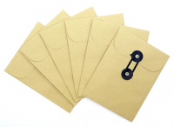 | BSE-01B | 144.39 |  |  | Изображение
 | Конверты декоративные "Рукоделие" BSE-01B (6шт.) |  |  |  | 144.39 | упак | 379 | Изображение
 | Конверты декоративные "Рукоделие" BSE-01S (6шт.) | Конверты декоративные "Рукоделие" BSE-01S (6шт.) | 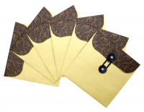 | BSE-01S | 156.72 |  |  | Изображение
 | Конверты декоративные "Рукоделие" BSE-01S (6шт.) |  |  |  | 156.72 | упак | 172 | Изображение
 | Конверты декоративные "Рукоделие" BSE-02B (6шт.) | Конверты декоративные "Рукоделие" BSE-02B (6шт.) | 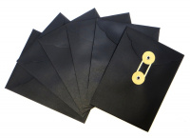 | BSE-02B | 161.12 |  |  | Изображение
 | Конверты декоративные "Рукоделие" BSE-02B (6шт.) |  |  |  | 161.12 | упак | 456 | Изображение
 | Конверты декоративные "Рукоделие" BSE-02S (6шт.) | Конверты декоративные "Рукоделие" BSE-02S (6шт.) | 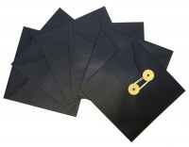 | BSE-02S | 171.69 |  |  | Изображение
 | Конверты декоративные "Рукоделие" BSE-02S (6шт.) |  |  |  | 171.69 | упак | 326 | Изображение
 | Конверты декоративные "Рукоделие" BSE-03B (6шт.) | Конверты декоративные "Рукоделие" BSE-03B (6шт.) | 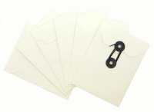 | BSE-03B | 144.39 |  |  | Изображение
 | Конверты декоративные "Рукоделие" BSE-03B (6шт.) |  |  |  | 144.39 | упак | 407 | Изображение
 | Конверты декоративные "Рукоделие" BSE-03S (6шт.) | Конверты декоративные "Рукоделие" BSE-03S (6шт.) | 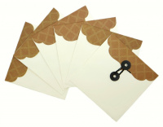 | BSE-03S | 156.72 |  |  | Изображение
 | Конверты декоративные "Рукоделие" BSE-03S (6шт.) |  |  |  | 156.72 | упак | 251 | Изображение
 | Мини-альбом "Рукоделие" 8003 Крафт 11,5*16,5 см | Мини-альбом "Рукоделие" 8003 Крафт 11,5*16,5 см | 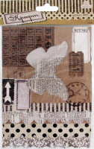 | 8003 | 79.10 |  |  | Изображение
 | Мини-альбом "Рукоделие" 8003 Крафт 11,5*16,5 см |  |  |  | 79.10 | шт | 78 | Изображение
 | Мини-альбом "Рукоделие" 8047 Весеннее настроение 11,5*16,5 см | Мини-альбом "Рукоделие" 8047 Весеннее настроение 11,5*16,5 см |  | 8047 | 79.10 |  |  | Изображение
 | Мини-альбом "Рукоделие" 8047 Весеннее настроение 11,5*16,5 см |  |  |  | 79.10 | шт | 52 | Изображение
 | Мини-альбом "Рукоделие" Галантный век | Мини-альбом "Рукоделие" Галантный век 15,2х20,3см | 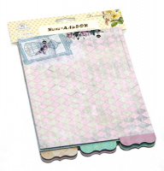 | CHAM-02 | 214.61 |  |  | Изображение
 | Мини-альбом "Рукоделие" Галантный век |  |  |  | 214.61 | шт | 384 | Изображение
 | Мини-альбом "Рукоделие" Зимняя прогулка | Мини-альбом "Рукоделие" Зимняя прогулка 15,2х20,3см | 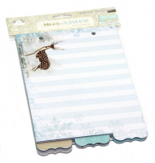 | CHAM-01 | 214.61 |  |  | Изображение
 | Мини-альбом "Рукоделие" Зимняя прогулка |  |  |  | 214.61 | шт | 269 | Изображение
 | Мини-альбом "Рукоделие" Мелодия весны | Мини-альбом "Рукоделие" Мелодия весны 15,2х20,3см |  | CHAM-05 | 214.50 |  |  | Изображение
 | Мини-альбом "Рукоделие" Мелодия весны |  |  |  | 214.50 | шт | 338 | Изображение
 | Мини-альбом "Рукоделие" Наше время | Мини-альбом "Рукоделие" Наше время 15,2х20,3см |  | CHAM-04 | 214.50 |  |  | Изображение
 | Мини-альбом "Рукоделие" Наше время |  |  |  | 214.50 | шт | 258 | Изображение
 | Мини-альбом "Рукоделие" Цветочное кружево | Мини-альбом "Рукоделие" Цветочное кружево 15,2х20,3см |  | CHAM-06 | 214.50 |  |  | Изображение
 | Мини-альбом "Рукоделие" Цветочное кружево |  |  |  | 214.50 | шт | 325 | Изображение
 | Набор для изготовления мини-альбома "Рукоделие" SCD004 Винтаж | Набор для изготовления мини-альбома "Рукоделие" SCD004 Винтаж | 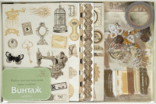 | SCD004 | 297.36 |  |  | Изображение
 | Набор для изготовления мини-альбома "Рукоделие" SCD004 Винтаж |  |  |  | 297.36 | шт | 1 | Изображение
 | Набор для изготовления подарочной коробочки "Рукоделие" DIY-01 | Набор для изготовления подарочной коробочки "Рукоделие" DIY-01 | 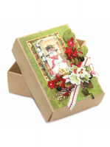 | DIY-01 | 143.00 |  |  | Изображение
 | Набор для изготовления подарочной коробочки "Рукоделие" DIY-01 |  |  |  | 143.00 | шт | 107 | Изображение
 | Набор для скрапбукинга "Рукоделие" 7652 Романтика | Набор для скрапбукинга "Рукоделие" 7652 Романтика |  | 7652 | 136.96 |  |  | Изображение
 | Набор для скрапбукинга "Рукоделие" 7652 Романтика |  |  |  | 136.96 | шт | 329 | Изображение
 | Набор для скрапбукинга "Рукоделие" 7653 Париж | Набор для скрапбукинга "Рукоделие" 7653 Париж |  | 7653 | 136.96 |  |  | Изображение
 | Набор для скрапбукинга "Рукоделие" 7653 Париж |  |  |  | 136.96 | шт | 300 | Изображение
 | Набор для скрапбукинга "Рукоделие" SBK-1202 Рождество | Набор для скрапбукинга "Рукоделие" SBK-1202 Рождество | 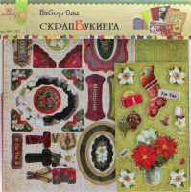 | SBK-1202 | 118.65 |  |  | Изображение
 | Набор для скрапбукинга "Рукоделие" SBK-1202 Рождество |  |  |  | 118.65 | шт | 29 | Изображение
 | Набор для создания мини-альбома "Рукоделие" Галантный век | Набор для создания мини-альбома "Рукоделие" Галантный век | 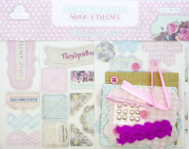 | MN-02 | 213.51 |  |  | Изображение
 | Набор для создания мини-альбома "Рукоделие" Галантный век |  |  |  | 213.51 | шт | 221 | Изображение
 | Набор для создания мини-альбома "Рукоделие" Зимняя прогулка | Набор для создания мини-альбома "Рукоделие" Зимняя прогулка | 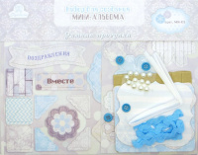 | MN-01 | 213.51 |  |  | Изображение
 | Набор для создания мини-альбома "Рукоделие" Зимняя прогулка |  |  |  | 213.51 | шт | 351 | Изображение
 | Набор для создания мини-альбома "Рукоделие" Мелодия весны | Набор для создания мини-альбома "Рукоделие" Мелодия весны | 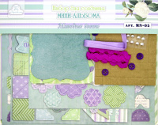 | MN-05 | 214.50 |  |  | Изображение
 | Набор для создания мини-альбома "Рукоделие" Мелодия весны |  |  |  | 214.50 | набор | 213 | Изображение
 | Набор для создания мини-альбома "Рукоделие" Наше время | Набор для создания мини-альбома "Рукоделие" Наше время | 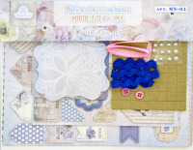 | MN-04 | 214.50 |  |  | Изображение
 | Набор для создания мини-альбома "Рукоделие" Наше время |  |  |  | 214.50 | набор | 163 | Изображение
 | Набор для создания мини-альбома "Рукоделие" Цветочное кружево | Набор для создания мини-альбома "Рукоделие" Цветочное кружево | 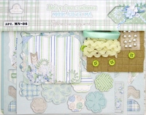 | MN-06 | 214.50 |  |  | Изображение
 | Набор для создания мини-альбома "Рукоделие" Цветочное кружево |  |  |  | 214.50 | набор | 190 | Изображение
 | Набор конвертов "Рукоделие" Морские впечатления | Набор конвертов "Рукоделие" Морские впечатления |  | DE1406 | 137.16 |  |  | Изображение
 | Набор конвертов "Рукоделие" Морские впечатления |  |  |  | 137.16 | шт | 381 | Изображение
 | Набор конвертов "Рукоделие" Оглянуться назад... | Набор конвертов "Рукоделие" Оглянуться назад... |  | DE1401 | 137.16 |  |  | Изображение
 | Набор конвертов "Рукоделие" Оглянуться назад... |  |  |  | 137.16 | шт | 188 | Изображение
 | Набор конвертов "Рукоделие" Сахарная косточка | Набор конвертов "Рукоделие" Сахарная косточка |  | DE1404 | 137.16 |  |  | Изображение
 | Набор конвертов "Рукоделие" Сахарная косточка |  |  |  | 137.16 | шт | 85 | Изображение
 | Набор рельефных открыток-раскрасок "Рукоделие" GCG-41A | Набор рельефных открыток-раскрасок "Рукоделие" GCG-41A | 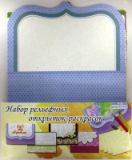 | GCG-41A | 80.58 |  |  | Изображение
 | Набор рельефных открыток-раскрасок "Рукоделие" GCG-41A |  |  |  | 80.58 | шт | 10 | Изображение
 | Пробковые листы «Рукоделие» PCS-01 (2шт.) 17,8х15,2 см | Пробковые листы «Рукоделие» PCS-01 (2шт.) 17,8х15,2 см |  | PCS-01 | 107.42 |  |  | Изображение
 | Пробковые листы «Рукоделие» PCS-01 (2шт.) 17,8х15,2 см |  |  |  | 107.42 | шт | 179 | Изображение
 | Тканевые листы «Рукоделие» CAN-01 (3шт.) 17,8х15,2 см | Тканевые листы «Рукоделие» CAN-01 (3шт.) 17,8х15,2 см | 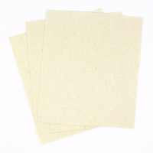 | CAN-01 | 67.79 |  |  | Изображение
 | Тканевые листы «Рукоделие» CAN-01 (3шт.) 17,8х15,2 см |  |  |  | 67.79 | упак | 260 | Изображение

